s9
견 적 서

바디텍메드 |  | 귀하
전화 :
팩스 :
담당 :

아래와 같이 견적합니다.

견 적 합 계 : | ₩2,420,000
견 적 일 자 : | 2017-09-18
결 재 조 건 :

품 명 | 규 격 | 수 량 | 단 가 | 금 액 | 세 액 | 합 계 액
 |  |  |  | - | - | -
노트북 | 삼성 노트북 9 Always | 1 | 2,200,000 | 2,200,000 | 220,000 | 2,420,000

 | 인텔 7세대 i7-7500U 2.7GHz
 | 16GB DDR3L Memory
 | 512GB SSD
 | 15.6형 LCD (1920 x 1080)
 | Geforce 940MX 2GB
 | 802.11ac 무선랜
 | 1 HDMI, 1 USB 3.0, 2 USB 2.0
 | 배터리 66Wh (23시간 사용, 휴대폰 보조배터리 충전)
 | 347.9 x 229 x 15.4mm
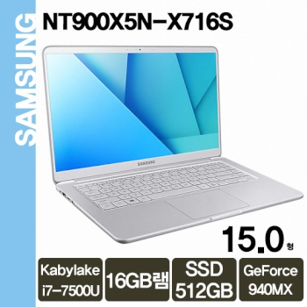
 | 무게 1.25kg
 | Windows 10 Home 64bit (Windows 7 지원불가)

* 결제계좌 : 신한 110-138-600484 씨-넷 |  |  | 합 계 | 2,200,000 | 220,000 | 2,420,000
* 견적담당 : | 조규장(010-2910-7760)
* REMARK

s5
견 적 서

바디텍메드 |  | 귀하
전화 :
팩스 :
담당 :

아래와 같이 견적합니다.

견 적 합 계 : | ₩1,980,000
견 적 일 자 : | 2017-09-18
결 재 조 건 :

품 명 | 규 격 | 수 량 | 단 가 | 금 액 | 세 액 | 합 계 액
 |  |  |  | - | - | -
노트북 | 삼성 노트북 5 | 1 | 1,800,000 | 1,800,000 | 180,000 | 1,980,000

 | 인텔 7세대 i7-7500U 2.7GHz
 | 16GB DDR3L Memory
 | 500GB SSD
 | 1TB HDD
 | 15.6형 LCD (1920 x 1080)
 | Geforce 940MX
 | Gigabit Ethernet 802.11ac 무선랜
 | 1 HDMI, 1 USB 3.0, 2 USB 2.0
 | 배터리 43Wh
 | 375 x 248 x 20.85mm
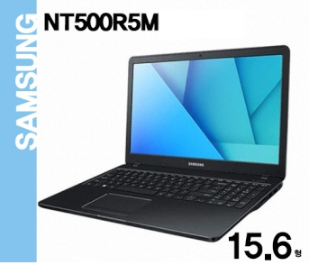
 | 무게 1.90kg
 | Windows 10 Home 64bit (Windows 7 지원불가)

* 결제계좌 : 신한 110-138-600484 씨-넷 |  |  | 합 계 | 1,800,000 | 180,000 | 1,980,000
* 견적담당 : | 조규장(010-2910-7760)
* REMARK
1. SSD 및 하드디스크 동시 장착이 가능한 노트북입니다.

